상품제안서
모두엔 타슬론 접이식 여행용 데일리백팩 | 상품코드: S47704

 |  |  |  |  |  |  | 02-713-8555 | www.synergygift.co.kr
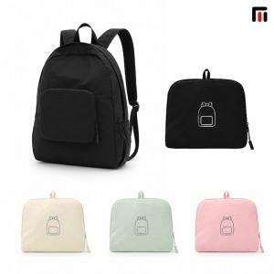

【상세/제작정보】

【인쇄/포장옵션】 | 실크, DTF컬러인쇄 / 포장지포장

【공급단가】 | 수량 | 50~ | 100~ | 300~ | 1,000~ | 3,000~
*VAT별도 | 단가 | 8,060원 | 7,870원 | 7,500원 | 7,250원 | 6,880원

【상품 URL】 | https://www.synergygift.co.kr:443/src/goods_detail.php?gdno=47704

